Sheet1
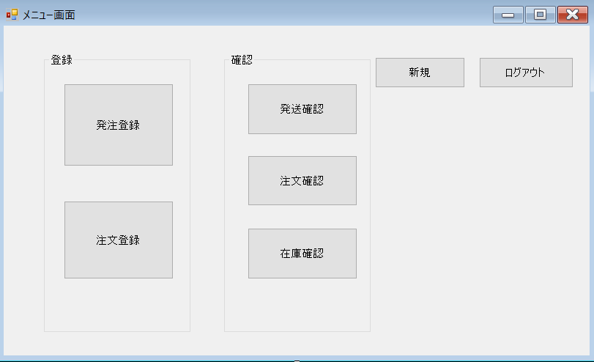

 | 名称 | 使用コントロール | Caption | 初期値 | 必須入力 | TAB順
1 | groupBox1 | GroupBox | 登録
2 | groupBox2 | GroupBox | 確認
3 | button1 | Button | 新規
4 | button2 | Button | ログアウト
5 | button3 | Button | 発注登録
6 | button4 | Button | 注文登録
7 | button5 | Button | 発送確認
8 | button6 | Button | 在庫確認
9 | button7 | Button | 注文確認
10
11
12
13
14
15
16
17

